Лист1
№ | Дата выявления | Владелец | Район города | Адрес размещения | Тип конструкции | Содержание | Фото конструкции
1 | 22.08.2025 | ООО "Наш Дом" | Автозаводский | ул. Челюскинцев, д. 10а к 1 | Конструкция в витрине | ремонт обуви… | 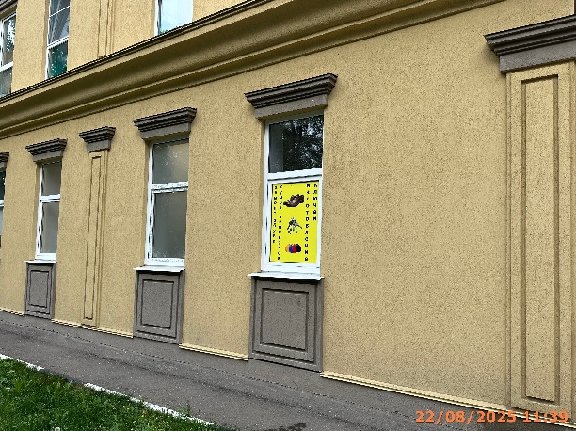
2 | 15.08.2025 | ИП ВАХРАМЕЕВА ЕКАТЕРИНА АЛЕКСАНДРОВНА | Автозаводский | ул. Челюскинцев, д. 10а к 1 | Настенная конструкция | логотип, interactive kids | 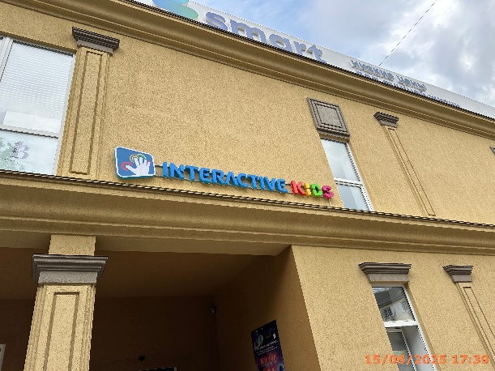
3 | 15.08.2025 | ИП ВАХРАМЕЕВА ЕКАТЕРИНА АЛЕКСАНДРОВНА | Автозаводский | ул. Челюскинцев, д. 10а к 1 | Не установленный Правилами тип | interactive kids... | 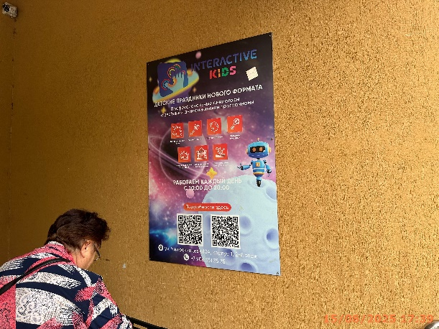
4 | 15.08.2025 | ООО "ВАЙЛДБЕРРИЗ" | Автозаводский | ул. Челюскинцев, д. 4 | Консольная конструкция | wb | 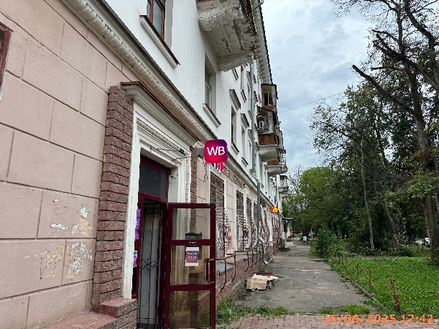
5 | 15.08.2025 | ООО "ВАЙЛДБЕРРИЗ" | Автозаводский | ул. Челюскинцев, д. 4 | Конструкция в витрине | wb | 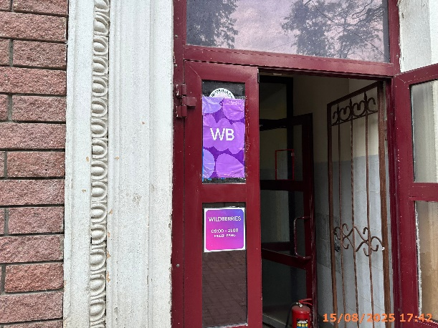
6 | 15.08.2025 | ООО "ВАЙЛДБЕРРИЗ" | Автозаводский | ул. Челюскинцев, д. 4 | Настенная конструкция | wb | 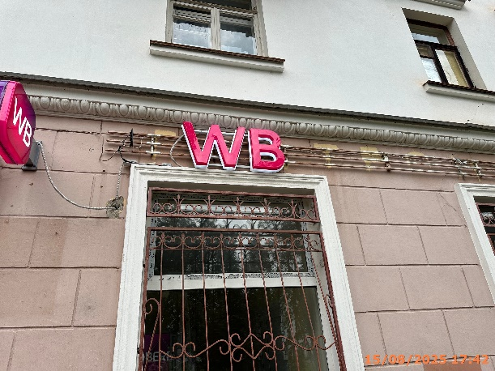
7 | 15.08.2025 | ООО "ТЕСЛА" | Автозаводский | ул. Челюскинцев, д. 4 | Консольная конструкция | маркет | 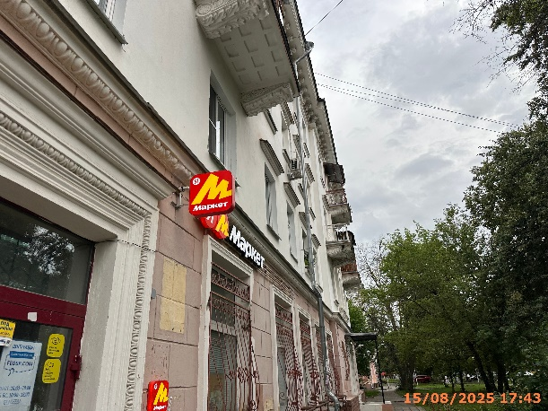
8 | 15.08.2025 | ООО "ТЕСЛА" | Автозаводский | ул. Челюскинцев, д. 4 | Настенная конструкция | логотип, логотип, маркет | 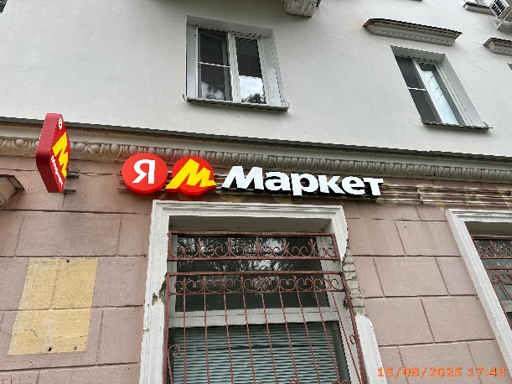
9 | 15.08.2025 | ООО "ТЕСЛА" | Автозаводский | ул. Челюскинцев, д. 4 | Конструкция в витрине | бесплатная доставка… | 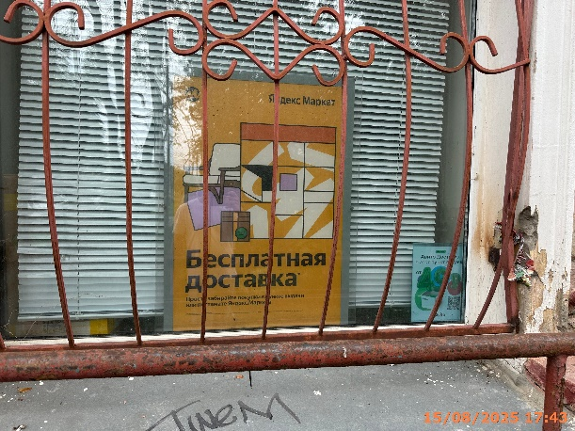
10 | 15.08.2025 | ИП ХАЛИЛОВ ДЖУМШУД ШАХМИРЗА ОГЛЫ | Автозаводский | ул. Челюскинцев, д. 2 | Не установленный Правилами тип | 1000 мелочей | 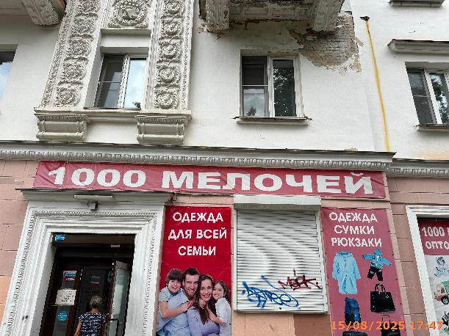
11 | 15.08.2025 | ИП ХАЛИЛОВ ДЖУМШУД ШАХМИРЗА ОГЛЫ | Автозаводский | ул. Челюскинцев, д. 2 | Не установленный Правилами тип | одежда для всей… | 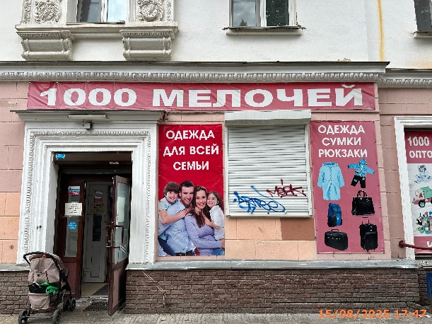
12 | 15.08.2025 | ИП ХАЛИЛОВ ДЖУМШУД ШАХМИРЗА ОГЛЫ | Автозаводский | ул. Челюскинцев, д. 2 | Не установленный Правилами тип | одежда сумки… | 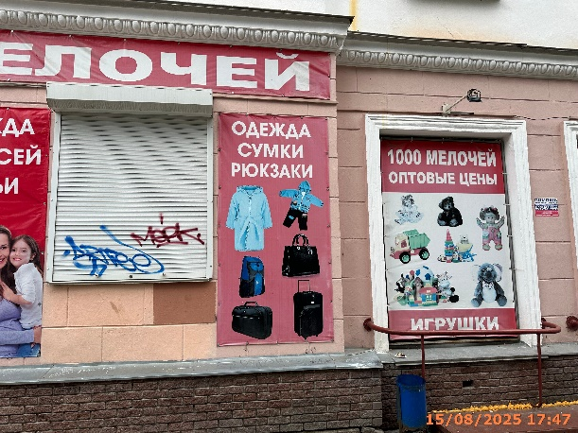
13 | 15.08.2025 | ИП ХАЛИЛОВ ДЖУМШУД ШАХМИРЗА ОГЛЫ | Автозаводский | ул. Челюскинцев, д. 2 | Не установленный Правилами тип | игрушки… | 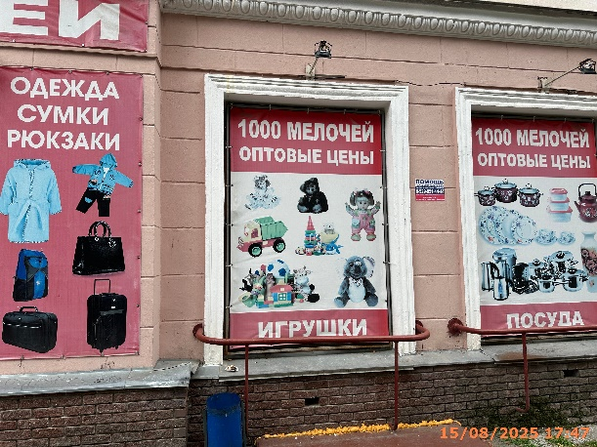
14 | 15.08.2025 | ИП ХАЛИЛОВ ДЖУМШУД ШАХМИРЗА ОГЛЫ | Автозаводский | ул. Челюскинцев, д. 2 | Не установленный Правилами тип | посуда… | 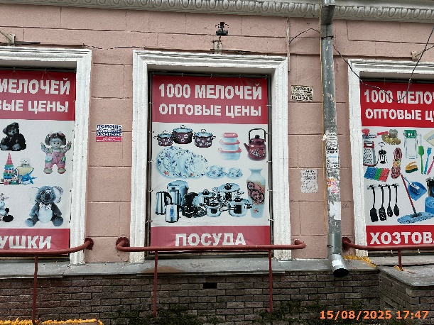
15 | 15.08.2025 | ИП ХАЛИЛОВ ДЖУМШУД ШАХМИРЗА ОГЛЫ | Автозаводский | ул. Челюскинцев, д. 2 | Не установленный Правилами тип | хозтовары… | 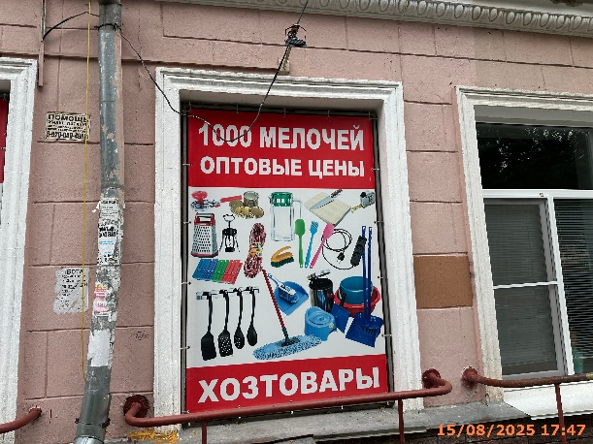
16 | 15.08.2025 | ООО "АНДРОМЕДА" | Автозаводский | ул. Челюскинцев, д. 2 | Конструкция в витрине | изображение продукции | 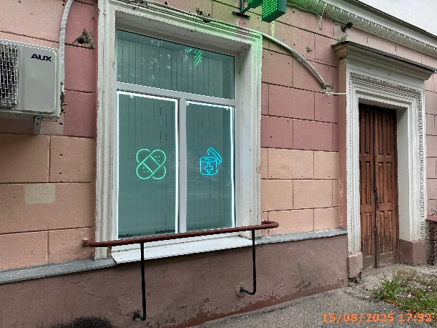
17 | 15.08.2025 | ООО "АНДРОМЕДА" | Автозаводский | ул. Челюскинцев, д. 2 | Настенная конструкция | аптека, логотип, вита экспресс | 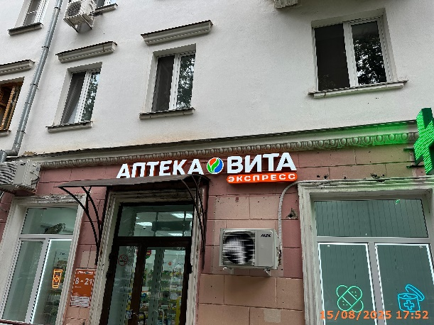
18 | 15.08.2025 | ООО "АНДРОМЕДА" | Автозаводский | ул. Челюскинцев, д. 2 | Консольная конструкция | медицинский крест | 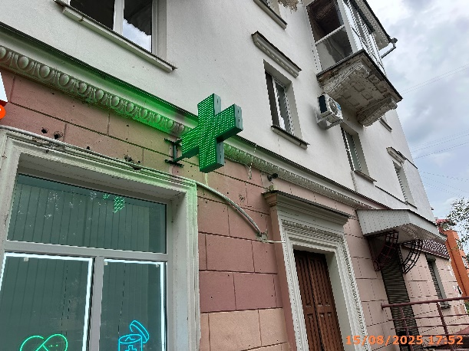
19 | 22.08.2025 | ООО "ПРИМА-ДЕНТ" | Автозаводский | ул. Челюскинцев, д. 2 | Не установленный Правилами тип | стоматология | 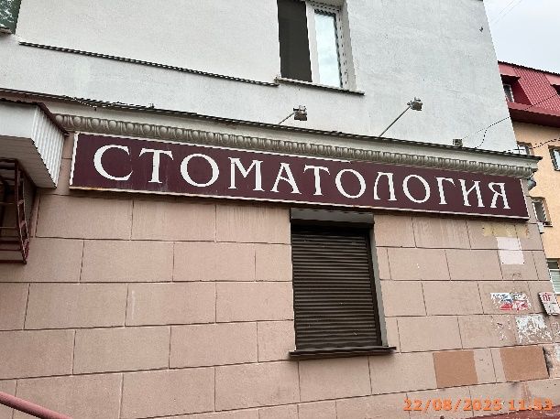
20 | 15.08.2025 | ИП ГАРИПОВА ЕКАТЕРИНА ДМИТРИЕВНА | Автозаводский | ул. Челюскинцев, у д. 2 | Не установленный Правилами тип | минимаркет… | 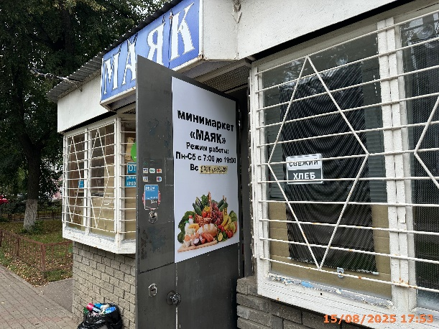
21 | 15.08.2025 | ИП ГАРИПОВА ЕКАТЕРИНА ДМИТРИЕВНА | Автозаводский | ул. Челюскинцев, у д. 2 | Не установленный Правилами тип | маяк | 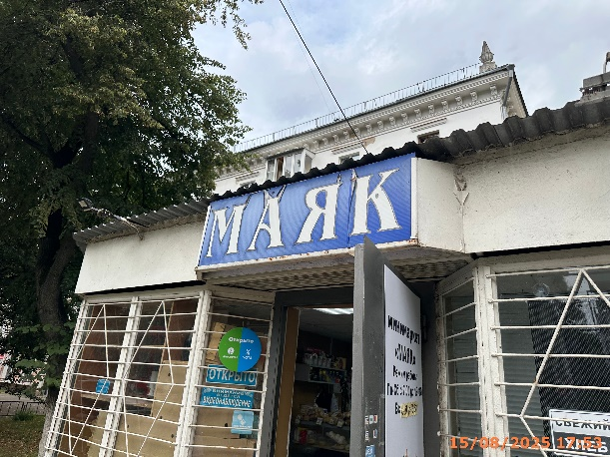
22 | 15.08.2025 | ИП ГОРИШНИЙ ПАВЕЛ ВИКТОРОВИЧ | Автозаводский | пр. Октября, д. 13 | Консольная конструкция | а | 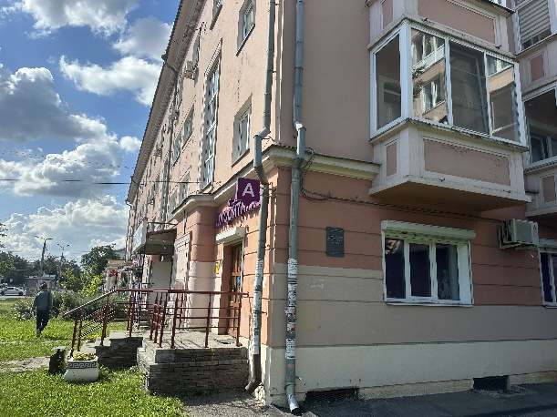
23 | 15.08.2025 | ИП ГОРИШНИЙ ПАВЕЛ ВИКТОРОВИЧ | Автозаводский | пр. Октября, д. 13 | Настенная конструкция | it-школа алгоритмика | 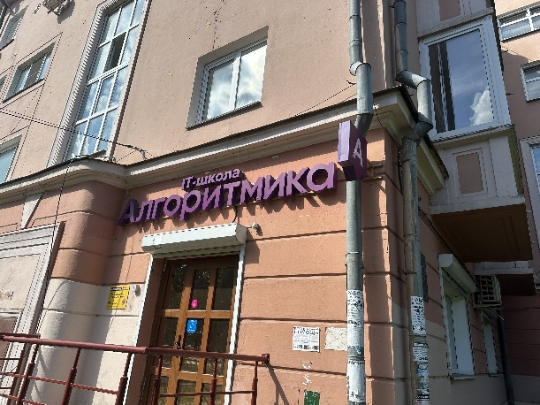
24 | 15.08.2025 | ИП КОМЛЕВА ТАТЬЯНА ЮРЬЕВНА | Автозаводский | пр. Октября, д. 13 | Не установленный Правилами тип | просто стрижка | 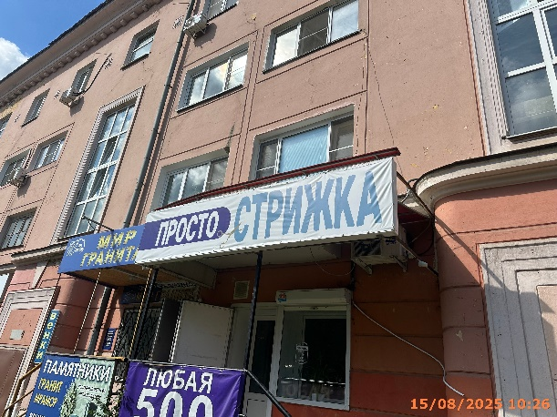
25 | 15.08.2025 | ИП КОМЛЕВА ТАТЬЯНА ЮРЬЕВНА | Автозаводский | пр. Октября, д. 13 | Не установленный Правилами тип | любая 500 стрижка | 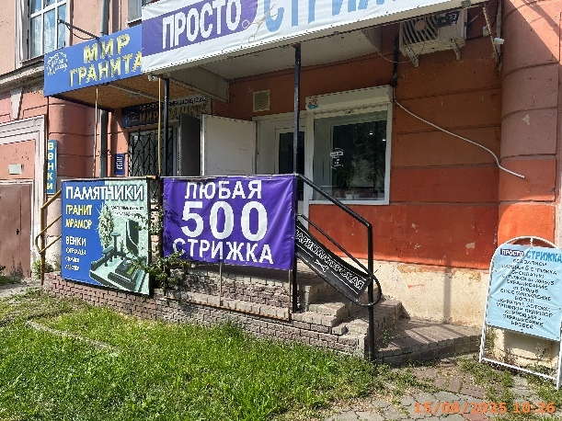
26 | 15.08.2025 | ИП КОМЛЕВА ТАТЬЯНА ЮРЬЕВНА | Автозаводский | пр. Октября, д. 13 | Не установленный Правилами тип | просто стрижка… | 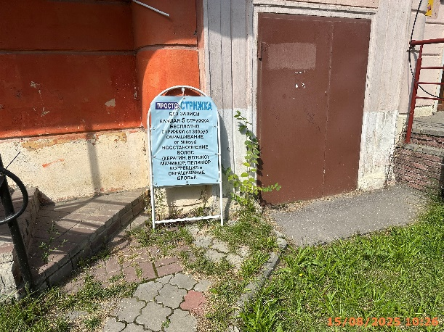
27 | 15.08.2025 | ИП ШЕИНА ГАЛИНА ФЕДОРОВНА | Автозаводский | пр. Октября, д. 13 | Не установленный Правилами тип | памятники… | 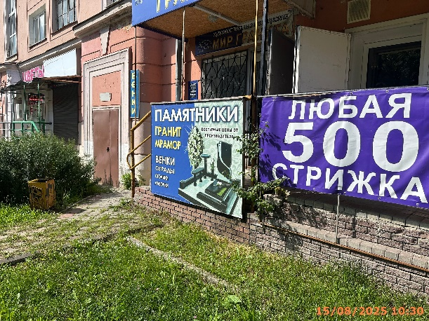
28 | 15.08.2025 | ИП ШЕИНА ГАЛИНА ФЕДОРОВНА | Автозаводский | пр. Октября, д. 13 | Не установленный Правилами тип | мир гранита… | 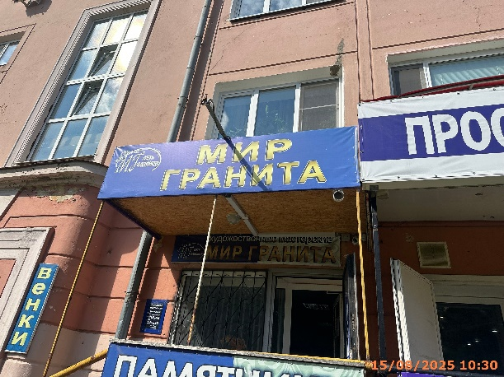
29 | 15.08.2025 | ИП ШЕИНА ГАЛИНА ФЕДОРОВНА | Автозаводский | пр. Октября, д. 13 | Не установленный Правилами тип | венки | 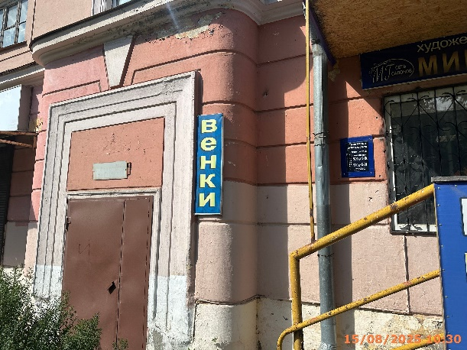
30 | 15.08.2025 | ИП ШЕИНА ГАЛИНА ФЕДОРОВНА | Автозаводский | пр. Октября, д. 13 | Не установленный Правилами тип | художественные мастерские… | 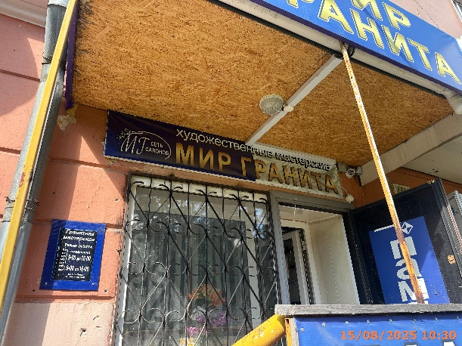
31 | 15.08.2025 | ИП ШЕИНА ГАЛИНА ФЕДОРОВНА | Автозаводский | пр. Октября, д. 13 | Не установленный Правилами тип | памятники | 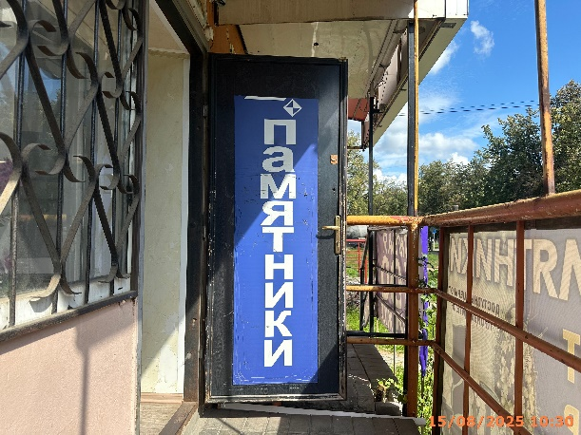
32 | 15.08.2025 | ИП МЕЛЬНИК НАТАЛЬЯ АЛЕКСАНДРОВНА | Автозаводский | пр. Октября, д. 13 | Конструкция в витрине | добро пожаловать | 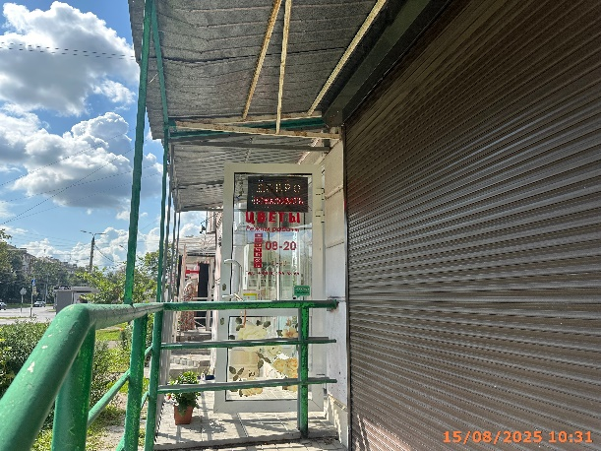
33 | 15.08.2025 | ИП МЕЛЬНИК НАТАЛЬЯ АЛЕКСАНДРОВНА | Автозаводский | пр. Октября, д. 13 | Конструкция в витрине | цветы | 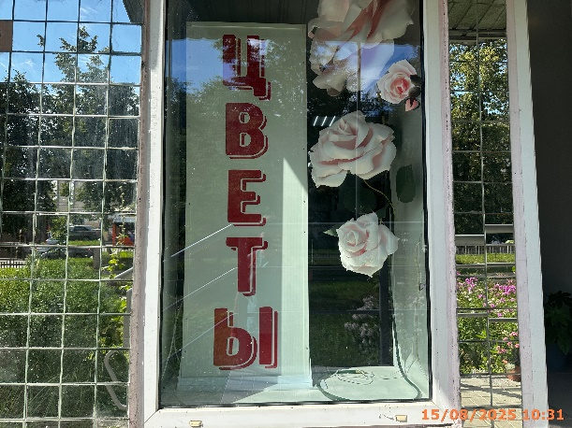
34 | 15.08.2025 | ИП МЕЛЬНИК НАТАЛЬЯ АЛЕКСАНДРОВНА | Автозаводский | пр. Октября, д. 13 | Конструкция в витрине | открытки… | 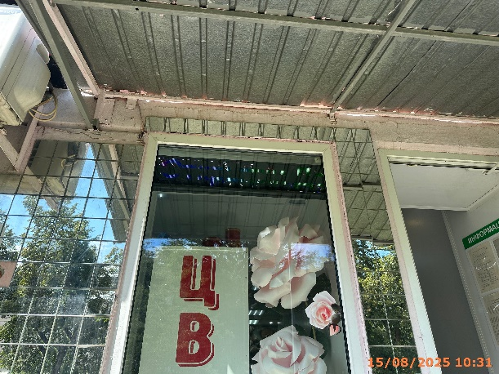
35 | 15.08.2025 | ИП ГУТАЕВА МАРЖАН ХАЛИМОВНА | Автозаводский | пр. Октября, д. 13 | Не установленный Правилами тип | распродажа | 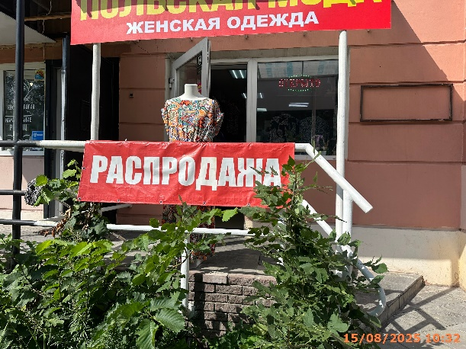
36 | 15.08.2025 | ИП ГУТАЕВА МАРЖАН ХАЛИМОВНА | Автозаводский | пр. Октября, д. 13 | Не установленный Правилами тип | польская мода… | 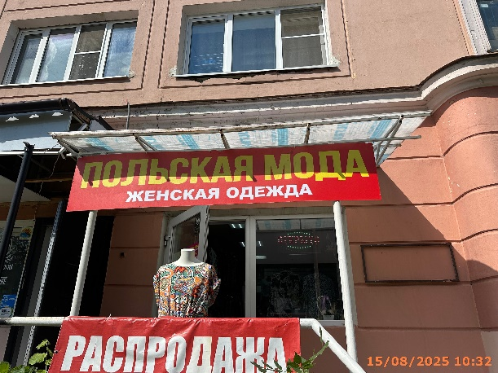
37 | 15.08.2025 | ИП ГУТАЕВА МАРЖАН ХАЛИМОВНА | Автозаводский | пр. Октября, д. 13 | Конструкция в витрине | открыто | 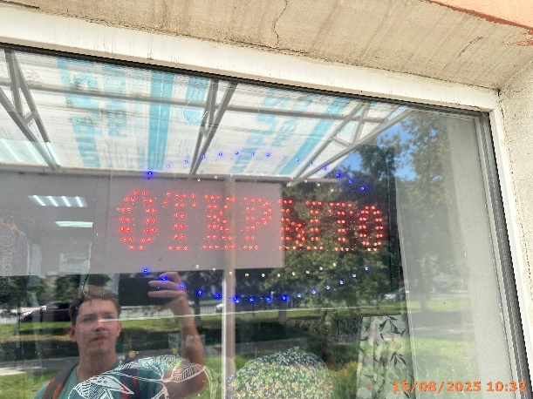
38 | 15.08.2025 | ООО "Наш Дом" | Автозаводский | пр. Октября, д. 13 | Конструкция в витрине | маникюр, студия…, лазерный…, педикюр | 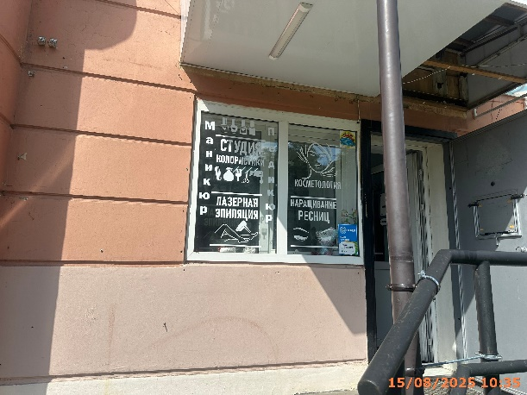
39 | 15.08.2025 | ООО "Наш Дом" | Автозаводский | пр. Октября, д. 13 | Конструкция в витрине | косметология, наращивание… | 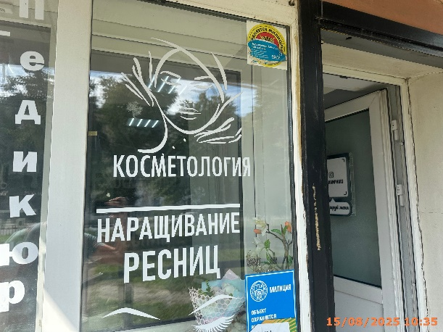
40 | 22.08.2025 | ООО "ЦЕНТР ЮЗ" | Автозаводский | пр. Октября, д. 13 | Не установленный Правилами тип | юрист, бесплатная консультация | 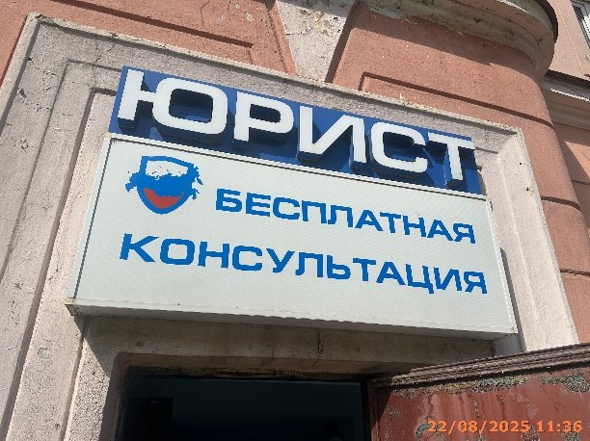
41 | 22.08.2025 | ООО "АЛЬТЕРНАТИВАФАРМ" | Автозаводский | пр. Октября, д. 13 | Консольная конструкция | медицинский крест
42 | 15.08.2025 | ООО "АЛЬТЕРНАТИВАФАРМ" | Автозаводский | пр. Октября, д. 13 | Не установленный Правилами тип | максавит аптека | 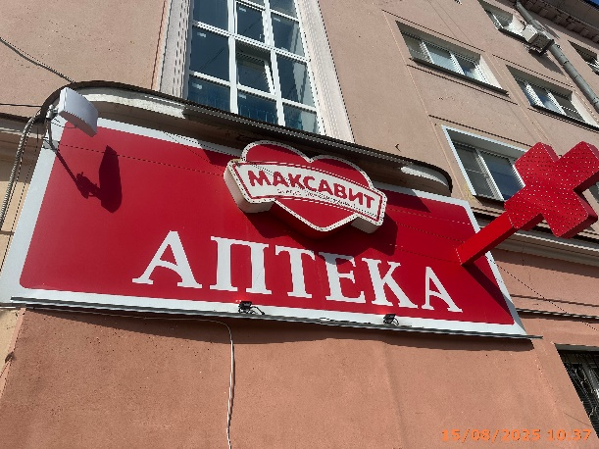
43 | 15.08.2025 | ИП СОЛОНИН АЛЕКСЕЙ ЕВГЕНЬЕВИЧ | Автозаводский | пр. Октября, д. 13 | Не установленный Правилами тип | непроспи… | 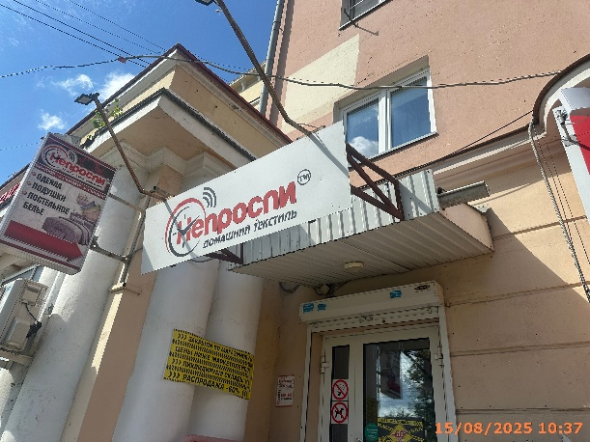
44 | 15.08.2025 | ИП СОЛОНИН АЛЕКСЕЙ ЕВГЕНЬЕВИЧ | Автозаводский | пр. Октября, д. 13 | Консольная конструкция | одеяла подушки… | 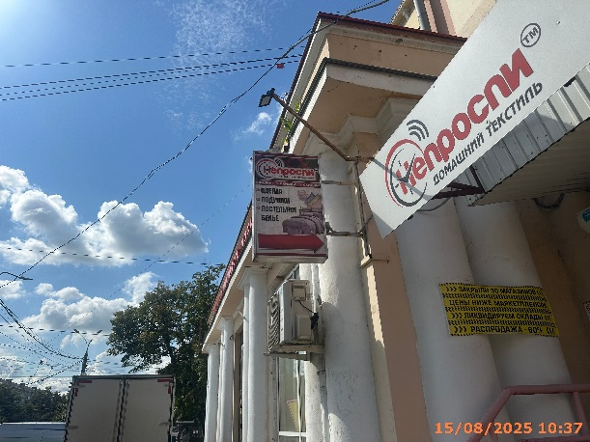
45 | 15.08.2025 | ИП СОЛОНИН АЛЕКСЕЙ ЕВГЕНЬЕВИЧ | Автозаводский | пр. Октября, д. 13 | Не установленный Правилами тип | закрыли 50 магазинов… | 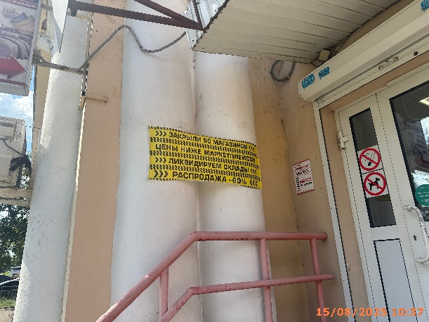
46 | 15.08.2025 | ИП СОЛОНИН АЛЕКСЕЙ ЕВГЕНЬЕВИЧ | Автозаводский | пр. Октября, д. 13 | Конструкция в витрине | распродажа… | 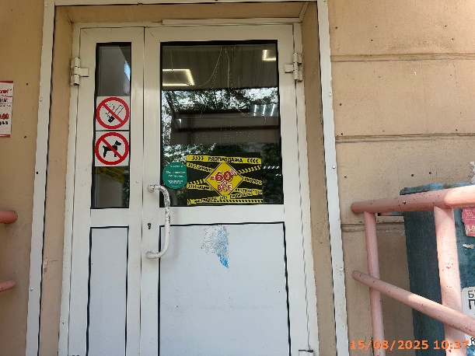
47 | 15.08.2025 | ИП БЕЛОВ АНДРЕЙ ВАЛЕНТИНОВИЧ | Автозаводский | пр. Кирова, д. 4 | Конструкция в витрине | остров…, приятного путешествия… | 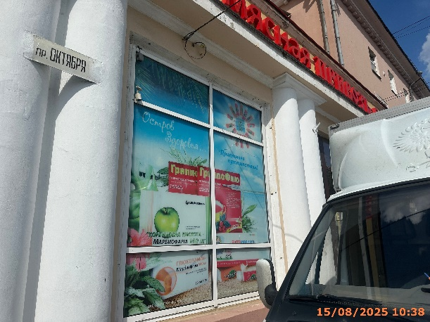
48 | 15.08.2025 | ИП БЕЛОВ АНДРЕЙ ВАЛЕНТИНОВИЧ | Автозаводский | пр. Кирова, д. 4 | Конструкция в витрине | оптика | 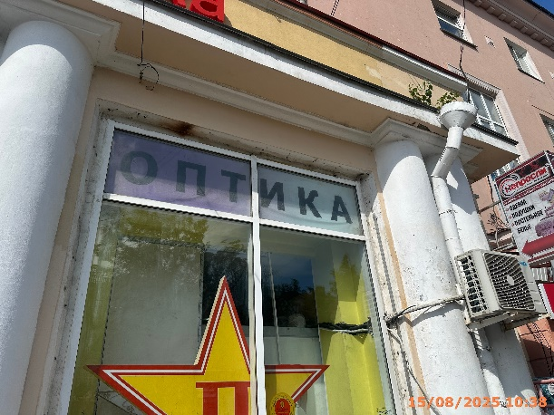
49 | 15.08.2025 | ИП БЕЛОВ АНДРЕЙ ВАЛЕНТИНОВИЧ | Автозаводский | пр. Кирова, д. 4 | Конструкция в витрине | п | 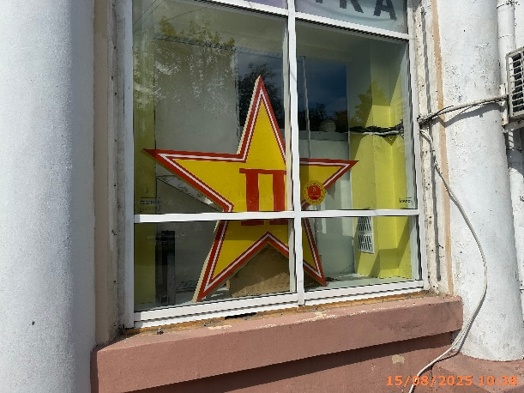
50 | 15.08.2025 | ООО "ВИК" | Автозаводский | пр. Октября, д. 10 | Не установленный Правилами тип | памятники… | 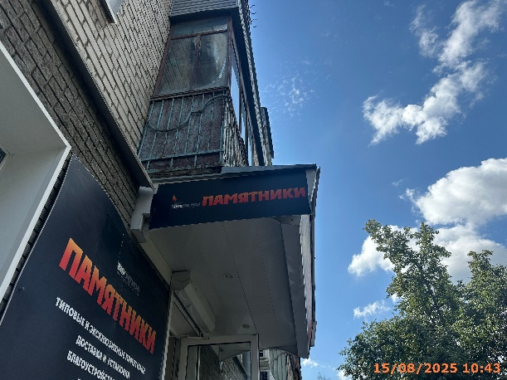
51 | 15.08.2025 | ООО "ВИК" | Автозаводский | пр. Октября, д. 10 | Не установленный Правилами тип | памятники… | 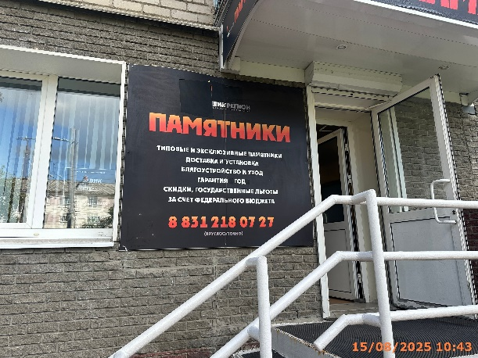
52 | 15.08.2025 | ООО "ВИК" | Автозаводский | пр. Октября, д. 10 | Не установленный Правилами тип | памятники…
53 | 15.08.2025 | Малкина Яна Владимировна | Автозаводский | пр. Октября, д. 10 | Не установленный Правилами тип | beauty bar…
54 | 15.08.2025 | Малкина Яна Владимировна | Автозаводский | пр. Октября, д. 10 | Не установленный Правилами тип | художественное оформление…
55 | 15.08.2025 | Малкина Яна Владимировна | Автозаводский | пр. Октября, д. 10 | Не установленный Правилами тип | barber
56 | 15.08.2025 | Баландина Нина Николаевна | Автозаводский | пр. Октября, д. 10 | Не установленный Правилами тип | жанин…
57 | 15.08.2025 | Баландина Нина Николаевна | Автозаводский | пр. Октября, д. 10 | Не установленный Правилами тип | дамский зал…
58 | 15.08.2025 | Грищенко Игнат Александрович | Автозаводский | пр. Октября, д. 10 | Настенная конструкция | bon ton
59 | 15.08.2025 | Грищенко Игнат Александрович | Автозаводский | пр. Октября, д. 10 | Не установленный Правилами тип | shopping woman
60 | 15.08.2025 | Грищенко Игнат Александрович | Автозаводский | пр. Октября, д. 10 | Не установленный Правилами тип | shopping man
61 | 15.08.2025 | Не установлен | Автозаводский | пр. Октября, д. 8 | Не установленный Правилами тип | пудра…
62 | 15.08.2025 | ИП МАРКОВА-ДОРЕЙ ЮЛИЯ ВЛАДИМИРОВНА | Автозаводский | пр. Октября, д. 8 | Не установленный Правилами тип | юлианна…
63 | 15.08.2025 | ИП МАРКОВА-ДОРЕЙ ЮЛИЯ ВЛАДИМИРОВНА | Автозаводский | пр. Октября, д. 8 | Конструкция в витрине | юлианна…
64 | 22.08.2025 | Не установлен | Автозаводский | пр. Октября, д. 8 | Не установленный Правилами тип | оптика очки…
65 | 22.08.2025 | Не установлен | Автозаводский | пр. Октября, д. 8 | Не установленный Правилами тип | медицинский центр…
66 | 22.08.2025 | Не установлен | Автозаводский | пр. Октября, д. 8 | Не установленный Правилами тип | офтальмолог…
67 | 15.08.2025 | Замашкина Ксения Валерьевна | Автозаводский | пр. Октября, д. 8 | Не установленный Правилами тип | школа…
68 | 15.08.2025 | Замашкина Ксения Валерьевна | Автозаводский | пр. Октября, д. 8 | Не установленный Правилами тип | школа…
69 | 15.08.2025 | Замашкина Ксения Валерьевна | Автозаводский | пр. Октября, д. 8 | Не установленный Правилами тип | школа…
70 | 29.08.2025 | ООО "МАГНАТ" | Автозаводский | пр. Ильича, д. 4а | Настенная конструкция | хорошечно
71 | 29.08.2025 | ООО "ТК" | Автозаводский | пр. Ильича, д. 2 | Не установленный Правилами тип | beauty bar
72 | 29.08.2025 | ИП НАЗАРКОВА ИРИНА ВАСИЛЬЕВНА | Автозаводский | пр. Кирова , д. 1 | Не установленный Правилами тип | магазин осень
73 | 29.08.2025 | ИП НАЗАРКОВА ИРИНА ВАСИЛЬЕВНА | Автозаводский | пр. Кирова , д. 1 | Не установленный Правилами тип | женская одежда…
74 | 29.08.2025 | ИП НАЗАРКОВА ИРИНА ВАСИЛЬЕВНА | Автозаводский | пр. Кирова , д. 1 | Не установленный Правилами тип | большой выбор…
75 | 29.08.2025 | ИП НАЗАРКОВА ИРИНА ВАСИЛЬЕВНА | Автозаводский | пр. Кирова , д. 1 | Не установленный Правилами тип | головные уборы
76 | 29.08.2025 | ИП ГАВРИЛОВ ДМИТРИЙ АЛЕКСАНДРОВИЧ | Автозаводский | пр. Кирова , д. 1 | Не установленный Правилами тип | агентство недвижимости ковчег…
77 | 29.08.2025 | ИП ГАВРИЛОВ ДМИТРИЙ АЛЕКСАНДРОВИЧ | Автозаводский | пр. Кирова , д. 1 | Конструкция в витрине | это команда опытных…
78 | 29.08.2025 | ИП ГАВРИЛОВ ДМИТРИЙ АЛЕКСАНДРОВИЧ | Автозаводский | пр. Кирова , д. 1 | Не установленный Правилами тип | полный спектр услуг…
79 | 29.08.2025 | ООО "НЕО-ФАРМ" | Автозаводский | пр. Кирова , д. 1 | Конструкция в витрине | если сказка, то добрая…
80 | 29.08.2025 | ИП ШАШКОВ АЛЕКСЕЙ АЛЕКСАНДРОВИЧ | Автозаводский | пр. Кирова , д. 1в | Не установленный Правилами тип | ремонт…
81 | 29.08.2025 | ИП ШАШКОВ АЛЕКСЕЙ АЛЕКСАНДРОВИЧ | Автозаводский | пр. Кирова , д. 1в | Не установленный Правилами тип | ремонт…
82 | 29.08.2025 | ИП ФАРАКШИНА ЗУХРЯ САЛЕХОВНА | Автозаводский | пр. Октября, д. 9а | Не установленный Правилами тип | пекарня мельница
83 | 29.08.2025 | ИП ФАРАКШИНА ЗУХРЯ САЛЕХОВНА | Автозаводский | пр. Октября, д. 9а | Настенная конструкция | логотип, пекарня мельница
84 | 29.08.2025 | ИП САЛАМОВА НАТАЛЬЯ ГЕОРГИЕВНА | Автозаводский | пр. Октября, д. 9а | Не установленный Правилами тип | комиссионка
85 | 29.08.2025 | ИП САЛАМОВА НАТАЛЬЯ ГЕОРГИЕВНА | Автозаводский | пр. Октября, д. 9а | Не установленный Правилами тип | ломбард
86 | 29.08.2025 | ИП САЛАМОВА НАТАЛЬЯ ГЕОРГИЕВНА | Автозаводский | пр. Октября, д. 9а | Не установленный Правилами тип | финансовые услуги
87 | 29.08.2025 | ИП САЛАМОВА НАТАЛЬЯ ГЕОРГИЕВНА | Автозаводский | пр. Октября, д. 9а | Конструкция в витрине | покупаем антиквариат, столовое серебро
88 | 29.08.2025 | ИП ХОМУТОВА ЛЮБОВЬ ВАСИЛЬЕВНА | Автозаводский | пр. Октября, д. 9а | Настенная конструкция | wildberries
89 | 29.08.2025 | ИП ХОМУТОВА ЛЮБОВЬ ВАСИЛЬЕВНА | Автозаводский | пр. Октября, д. 9а | Не установленный Правилами тип | мы открылись…
90 | 29.08.2025 | ИП ХОМУТОВА ЛЮБОВЬ ВАСИЛЬЕВНА | Автозаводский | пр. Октября, д. 9а | Не установленный Правилами тип | wb
91 | 29.08.2025 | ИП САЛАМОВА НАТАЛЬЯ ГЕОРГИЕВНА | Автозаводский | пр. Октября, д. 9а | Не установленный Правилами тип | комок
92 | 29.08.2025 | ИП РЕБЯТКИНА ДИНАРА СЕРГЕЕВНА | Автозаводский | пр. Кирова , д. 1а | Не установленный Правилами тип | рыба пиво
93 | 29.08.2025 | ИП РЕБЯТКИНА ДИНАРА СЕРГЕЕВНА | Автозаводский | пр. Кирова , д. 1а | Не установленный Правилами тип | логотип, ёршъ
94 | 29.08.2025 | ИП РЕБЯТКИНА ДИНАРА СЕРГЕЕВНА | Автозаводский | пр. Кирова , д. 1а | Не установленный Правилами тип | разливное в банке…
95 | 29.08.2025 | ИП РЕБЯТКИНА ДИНАРА СЕРГЕЕВНА | Автозаводский | пр. Кирова , д. 1а | Не установленный Правилами тип | Изображение кружки
96 | 29.08.2025 | ИП РЕБЯТКИНА ДИНАРА СЕРГЕЕВНА | Автозаводский | пр. Кирова , д. 1а | Не установленный Правилами тип | квас лимонад
97 | 29.08.2025 | Виноградова Вероника Вадимовна | Автозаводский | пр. Октября, д. 8 | Не установленный Правилами тип | luna…
98 | 29.08.2025 | ИП СОРОКИН ВЯЧЕСЛАВ АЛЕКСЕЕВИЧ | Автозаводский | пр. Молодежный, д. 80к3 | Не установленный Правилами тип | шиномонтаж…
99 | 29.08.2025 | ИП СОРОКИН ВЯЧЕСЛАВ АЛЕКСЕЕВИЧ | Автозаводский | пр. Молодежный, д. 80к3 | Не установленный Правилами тип | шиномонтаж
100 | 29.08.2025 | ИП СОРОКИН ВЯЧЕСЛАВ АЛЕКСЕЕВИЧ | Автозаводский | пр. Молодежный, д. 80к3 | Не установленный Правилами тип | открыто
101 | 29.08.2025 | ИП СОРОКИН ВЯЧЕСЛАВ АЛЕКСЕЕВИЧ | Автозаводский | пр. Молодежный, д. 80к3 | Не установленный Правилами тип | площадка для шиномонтажа
102 | 29.08.2025 | ИП СОРОКИН ВЯЧЕСЛАВ АЛЕКСЕЕВИЧ | Автозаводский | пр. Молодежный, д. 80к3 | Не установленный Правилами тип | правка дисков
103 | 29.08.2025 | ИП МУСТАФИНА НАТАЛЬЯ АЛЕКСАНДРОВНА | Автозаводский | пр. Молодежный, д. 27 | Конструкция в витрине | изображение цветка
104 | 29.08.2025 | ИП Иванов Сергей Владимирович | Автозаводский | пр. Молодежный, д. 25 | Не установленный Правилами тип | хозтовары
105 | 29.08.2025 | ООО "ЛМК ГРУПП" | Автозаводский | пр. Молодежный, д. 21 | Не установленный Правилами тип | фирменный магазин
106 | 29.08.2025 | ООО "ЛМК ГРУПП" | Автозаводский | пр. Молодежный, д. 21 | Не установленный Правилами тип | фирменный магазин
107 | 29.08.2025 | ИП АЛИЕВА НАЗАКЕТ ГОДЖАТ КЫЗЫ | Автозаводский | пр. Молодежный, д. 21 | Не установленный Правилами тип | яйцо
...

